記入例
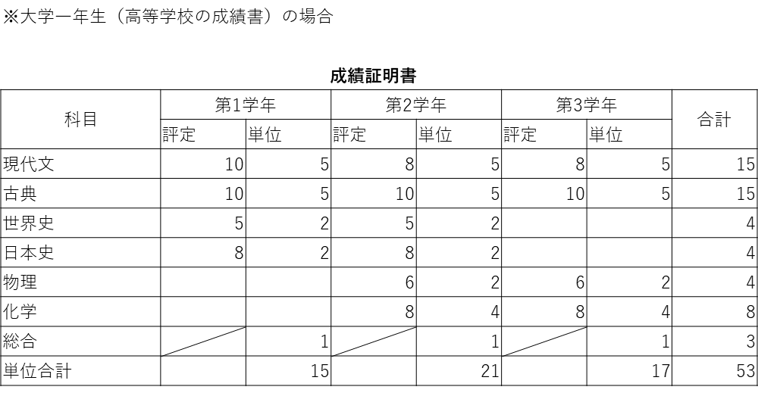
〈記入例〉

 | Ⅳ. 10段階評価の学校
 |  | 評語（点数） | 取得単位数 | 評価別点数合計
 |  | 10 | 20 | 200
〈例〉
上記の成績証明書の場合は、評定（点数）が「６」なのは第2学年と第3学年の「物理」。
「物理」の単位数はそれぞれ2単位なので、２＋２で計４単位。そのため、「６」の「評語（点数）」の横の「取得単位数」に「４」と入力する。
 |  | 9 | 0 | 0
 |  | 8 | 22 | 176
 |  | 7 | 0 | 0
 |  | 6 | 4 | 24
 |  | 5 | 4 | 20
 |  | 4 | 0 | 0
 |  | 3 | 0 | 0
 |  | 2 | 0 | 0
 |  | 1 | 0 | 0
「総合」は評定のない（評価がつかない）科目なので、「合※」に記入
 |  | 0 | 0 | 0
 |  | 合※ | 3 | 0
 |  | 合計 | 53 | 420
 |  |  | GPA | 8.4
 |  |  | 標準化GPA | 3.36

